Log Produk
Foto Produk | Tanggal | Jam | Shift | Warna Produk
 | 2026-03-07 | 08:06:04 | Shift 1 (07:00-15:00) | tidak_merah
 | 2026-03-07 | 08:11:33 | Shift 1 (07:00-15:00) | tidak_merah
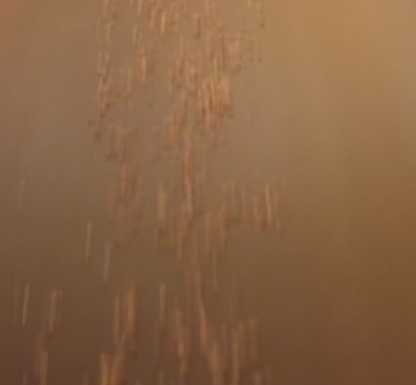 | 2026-03-07 | 08:28:29 | Shift 1 (07:00-15:00) | tidak_merah
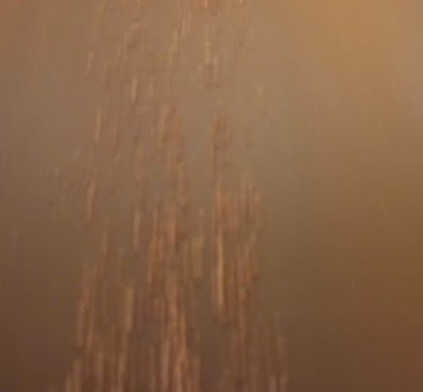 | 2026-03-07 | 08:30:24 | Shift 1 (07:00-15:00) | tidak_merah
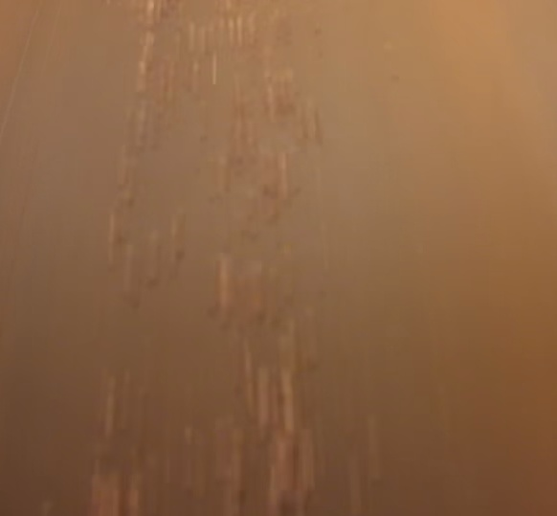 | 2026-03-07 | 08:30:57 | Shift 1 (07:00-15:00) | tidak_merah
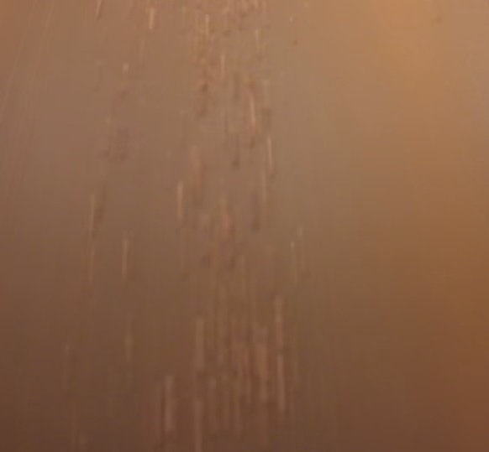 | 2026-03-07 | 08:32:52 | Shift 1 (07:00-15:00) | tidak_merah
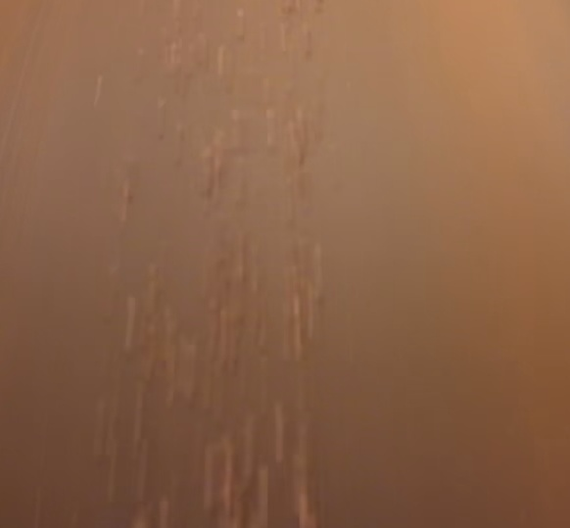 | 2026-03-07 | 08:33:24 | Shift 1 (07:00-15:00) | tidak_merah
 | 2026-03-07 | 08:33:57 | Shift 1 (07:00-15:00) | tidak_merah
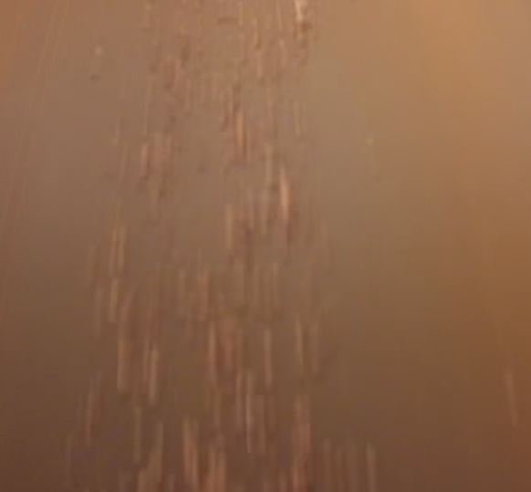 | 2026-03-07 | 08:34:31 | Shift 1 (07:00-15:00) | tidak_merah
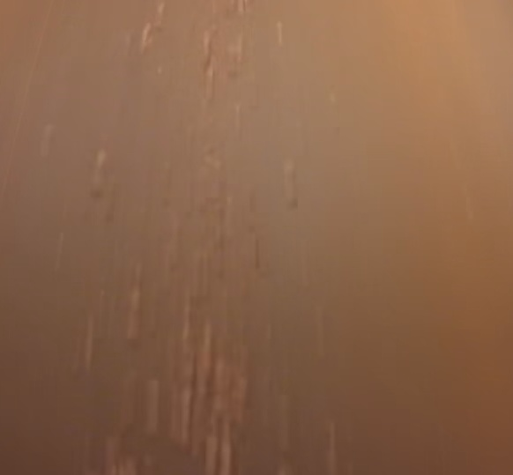 | 2026-03-07 | 08:35:05 | Shift 1 (07:00-15:00) | tidak_merah
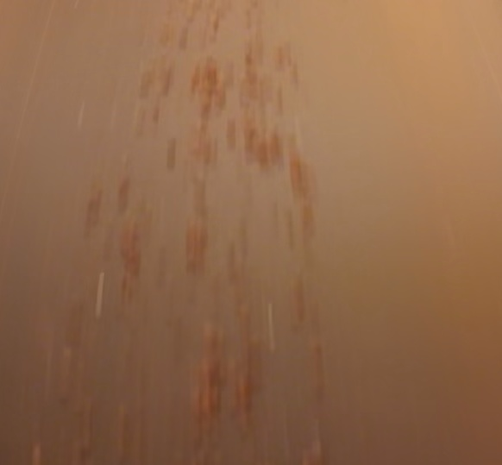 | 2026-03-07 | 08:52:41 | Shift 1 (07:00-15:00) | tidak_merah
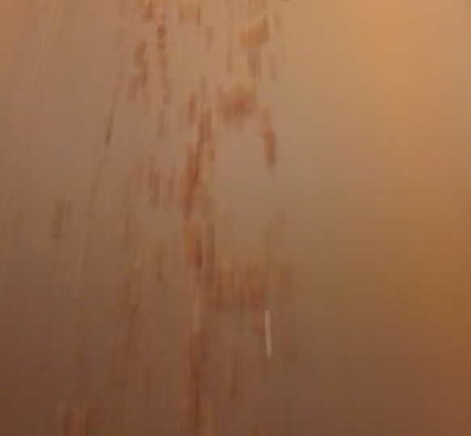 | 2026-03-07 | 08:53:12 | Shift 1 (07:00-15:00) | tidak_merah
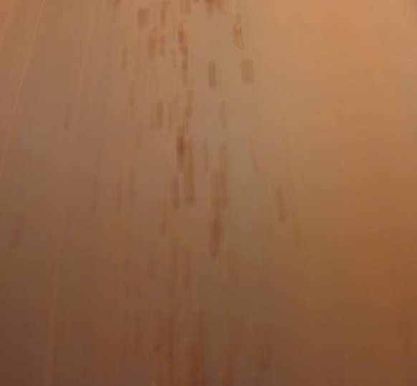 | 2026-03-07 | 08:53:42 | Shift 1 (07:00-15:00) | tidak_merah
 | 2026-03-07 | 08:54:12 | Shift 1 (07:00-15:00) | tidak_merah
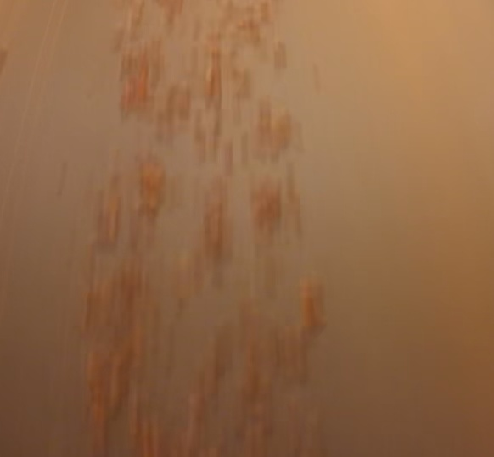 | 2026-03-07 | 08:54:43 | Shift 1 (07:00-15:00) | tidak_merah
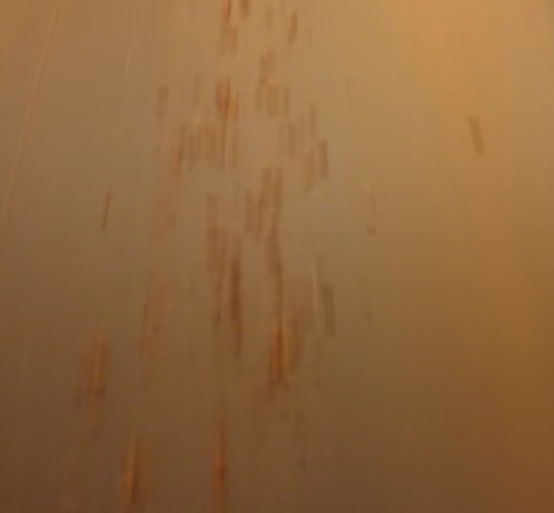 | 2026-03-07 | 08:55:17 | Shift 1 (07:00-15:00) | tidak_merah
 | 2026-03-07 | 08:55:51 | Shift 1 (07:00-15:00) | tidak_merah
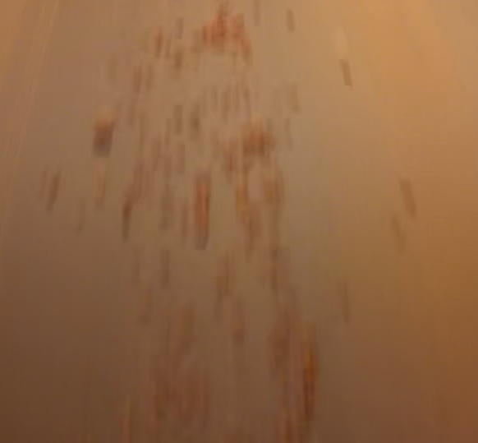 | 2026-03-07 | 08:59:47 | Shift 1 (07:00-15:00) | tidak_merah
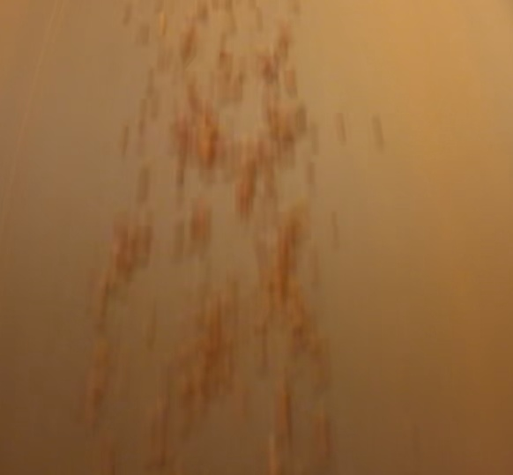 | 2026-03-07 | 09:01:09 | Shift 1 (07:00-15:00) | tidak_merah
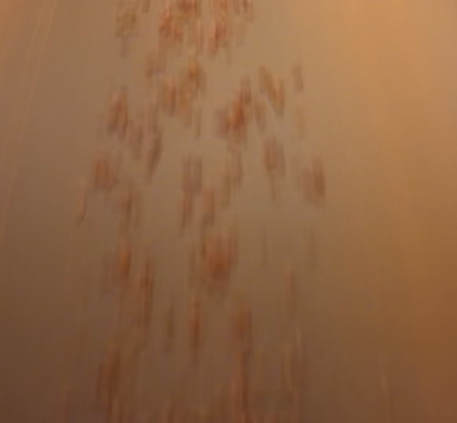 | 2026-03-07 | 09:01:46 | Shift 1 (07:00-15:00) | tidak_merah
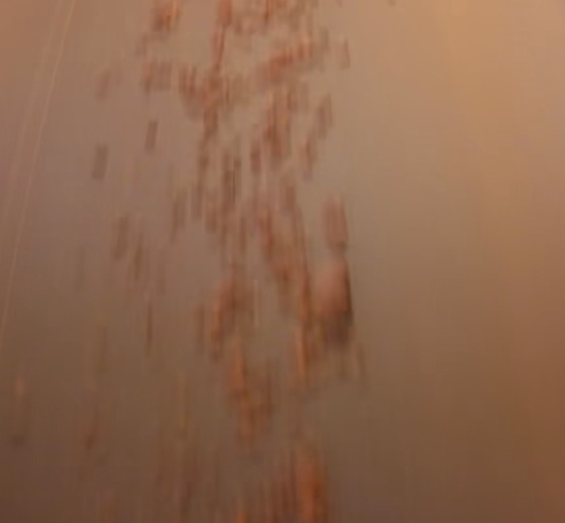 | 2026-03-07 | 09:04:01 | Shift 1 (07:00-15:00) | tidak_merah
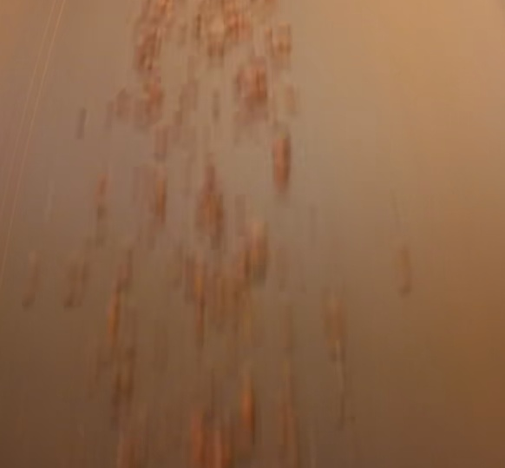 | 2026-03-07 | 09:04:31 | Shift 1 (07:00-15:00) | tidak_merah
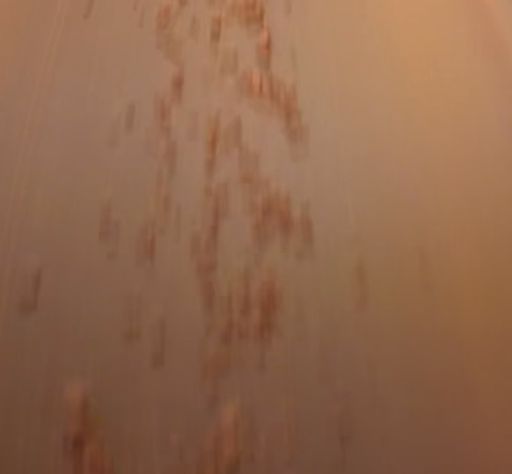 | 2026-03-07 | 09:05:02 | Shift 1 (07:00-15:00) | tidak_merah
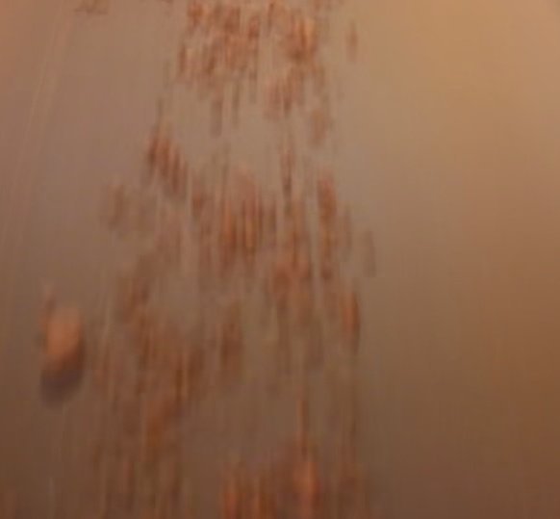 | 2026-03-07 | 09:06:23 | Shift 1 (07:00-15:00) | tidak_merah
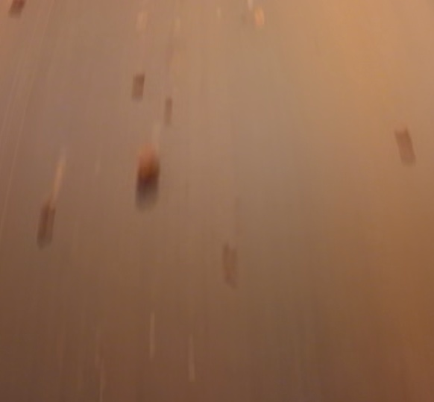 | 2026-03-07 | 09:17:39 | Shift 1 (07:00-15:00) | tidak_merah
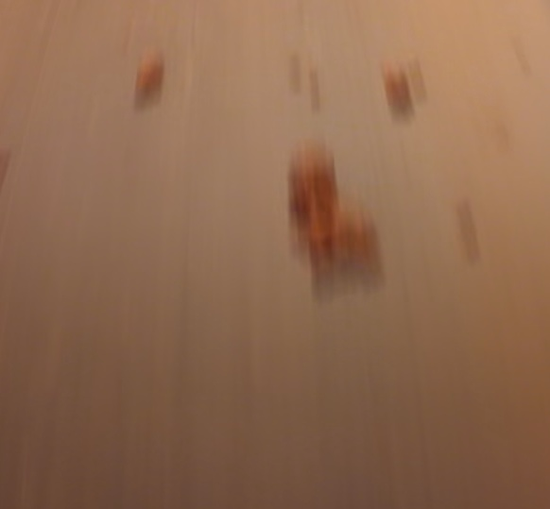 | 2026-03-07 | 09:18:26 | Shift 1 (07:00-15:00) | tidak_merah
 | 2026-03-07 | 09:19:01 | Shift 1 (07:00-15:00) | tidak_merah
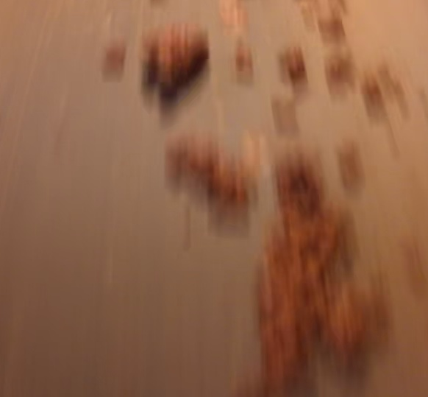 | 2026-03-07 | 09:19:31 | Shift 1 (07:00-15:00) | tidak_merah
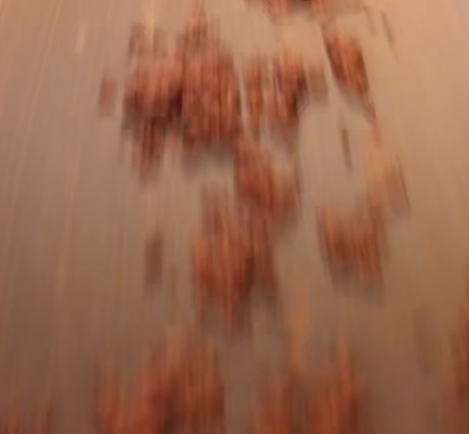 | 2026-03-07 | 09:20:02 | Shift 1 (07:00-15:00) | tidak_merah
 | 2026-03-07 | 09:28:07 | Shift 1 (07:00-15:00) | tidak_merah
 | 2026-03-07 | 10:26:30 | Shift 1 (07:00-15:00) | tidak_merah
 | 2026-03-07 | 10:34:38 | Shift 1 (07:00-15:00) | tidak_merah
 | 2026-03-07 | 10:50:35 | Shift 1 (07:00-15:00) | tidak_merah
 | 2026-03-07 | 11:01:51 | Shift 1 (07:00-15:00) | tidak_merah
 | 2026-03-07 | 11:03:05 | Shift 1 (07:00-15:00) | tidak_merah
 | 2026-03-07 | 11:04:49 | Shift 1 (07:00-15:00) | tidak_merah
 | 2026-03-07 | 11:19:29 | Shift 1 (07:00-15:00) | tidak_merah
 | 2026-03-07 | 11:20:44 | Shift 1 (07:00-15:00) | tidak_merah
 | 2026-03-07 | 11:21:52 | Shift 1 (07:00-15:00) | tidak_merah
 | 2026-03-07 | 11:23:04 | Shift 1 (07:00-15:00) | tidak_merah
 | 2026-03-07 | 11:24:32 | Shift 1 (07:00-15:00) | tidak_merah
 | 2026-03-07 | 12:11:54 | Shift 1 (07:00-15:00) | tidak_merah
 | 2026-03-07 | 12:13:09 | Shift 1 (07:00-15:00) | tidak_merah
 | 2026-03-07 | 12:13:59 | Shift 1 (07:00-15:00) | tidak_merah
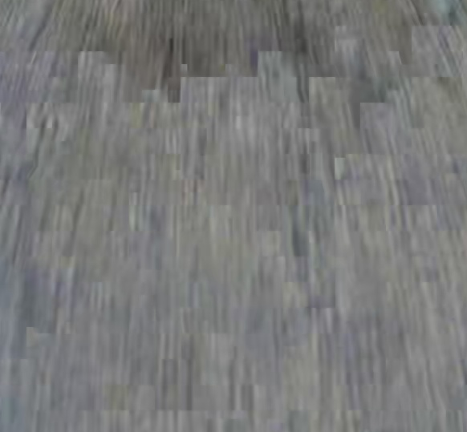 | 2026-03-07 | 12:15:04 | Shift 1 (07:00-15:00) | tidak_merah
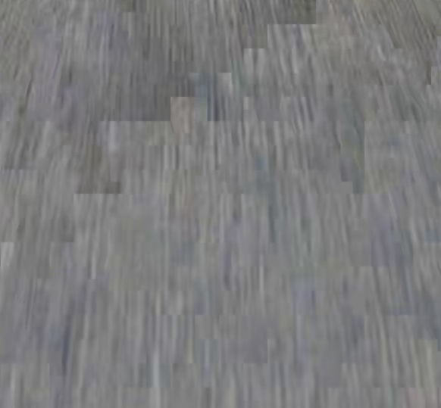 | 2026-03-07 | 12:16:05 | Shift 1 (07:00-15:00) | tidak_merah
 | 2026-03-07 | 12:17:08 | Shift 1 (07:00-15:00) | tidak_merah
 | 2026-03-07 | 12:18:03 | Shift 1 (07:00-15:00) | tidak_merah
 | 2026-03-07 | 12:19:06 | Shift 1 (07:00-15:00) | tidak_merah
 | 2026-03-07 | 12:20:12 | Shift 1 (07:00-15:00) | tidak_merah
 | 2026-03-07 | 12:26:55 | Shift 1 (07:00-15:00) | tidak_merah
 | 2026-03-07 | 12:27:53 | Shift 1 (07:00-15:00) | tidak_merah
 | 2026-03-07 | 12:29:56 | Shift 1 (07:00-15:00) | tidak_merah
 | 2026-03-07 | 12:30:27 | Shift 1 (07:00-15:00) | tidak_merah
 | 2026-03-07 | 14:21:23 | Shift 1 (07:00-15:00) | tidak_merah
 | 2026-03-07 | 14:22:24 | Shift 1 (07:00-15:00) | tidak_merah
 | 2026-03-07 | 14:23:22 | Shift 1 (07:00-15:00) | tidak_merah
 | 2026-03-07 | 14:24:14 | Shift 1 (07:00-15:00) | tidak_merah
 | 2026-03-07 | 14:25:07 | Shift 1 (07:00-15:00) | tidak_merah
 | 2026-03-07 | 14:26:07 | Shift 1 (07:00-15:00) | tidak_merah
 | 2026-03-07 | 14:27:00 | Shift 1 (07:00-15:00) | tidak_merah
 | 2026-03-07 | 14:28:16 | Shift 1 (07:00-15:00) | tidak_merah
 | 2026-03-07 | 14:29:24 | Shift 1 (07:00-15:00) | tidak_merah
 | 2026-03-07 | 14:30:16 | Shift 1 (07:00-15:00) | tidak_merah
 | 2026-03-07 | 14:31:14 | Shift 1 (07:00-15:00) | tidak_merah
 | 2026-03-07 | 14:32:01 | Shift 1 (07:00-15:00) | tidak_merah
 | 2026-03-07 | 14:32:57 | Shift 1 (07:00-15:00) | tidak_merah
 | 2026-03-07 | 14:33:52 | Shift 1 (07:00-15:00) | tidak_merah
 | 2026-03-07 | 14:35:00 | Shift 1 (07:00-15:00) | tidak_merah
 | 2026-03-07 | 14:36:04 | Shift 1 (07:00-15:00) | tidak_merah
 | 2026-03-07 | 14:37:09 | Shift 1 (07:00-15:00) | tidak_merah
 | 2026-03-07 | 14:38:02 | Shift 1 (07:00-15:00) | tidak_merah
 | 2026-03-07 | 14:38:56 | Shift 1 (07:00-15:00) | tidak_merah
 | 2026-03-07 | 14:39:47 | Shift 1 (07:00-15:00) | tidak_merah
 | 2026-03-07 | 14:41:00 | Shift 1 (07:00-15:00) | tidak_merah
 | 2026-03-07 | 14:41:55 | Shift 1 (07:00-15:00) | tidak_merah
 | 2026-03-07 | 14:42:47 | Shift 1 (07:00-15:00) | tidak_merah
 | 2026-03-07 | 14:43:48 | Shift 1 (07:00-15:00) | tidak_merah
 | 2026-03-07 | 14:44:47 | Shift 1 (07:00-15:00) | tidak_merah
 | 2026-03-07 | 14:45:49 | Shift 1 (07:00-15:00) | tidak_merah
 | 2026-03-07 | 14:46:44 | Shift 1 (07:00-15:00) | tidak_merah
 | 2026-03-07 | 14:47:41 | Shift 1 (07:00-15:00) | tidak_merah
 | 2026-03-07 | 14:48:33 | Shift 1 (07:00-15:00) | tidak_merah
 | 2026-03-07 | 14:49:21 | Shift 1 (07:00-15:00) | tidak_merah
 | 2026-03-07 | 14:50:06 | Shift 1 (07:00-15:00) | tidak_merah
 | 2026-03-07 | 14:51:11 | Shift 1 (07:00-15:00) | tidak_merah
 | 2026-03-07 | 14:52:18 | Shift 1 (07:00-15:00) | tidak_merah
 | 2026-03-07 | 14:53:28 | Shift 1 (07:00-15:00) | tidak_merah
 | 2026-03-07 | 14:54:18 | Shift 1 (07:00-15:00) | tidak_merah
 | 2026-03-07 | 14:55:11 | Shift 1 (07:00-15:00) | tidak_merah
 | 2026-03-07 | 14:56:05 | Shift 1 (07:00-15:00) | tidak_merah
 | 2026-03-07 | 14:56:59 | Shift 1 (07:00-15:00) | tidak_merah
 | 2026-03-07 | 14:57:55 | Shift 1 (07:00-15:00) | tidak_merah
 | 2026-03-07 | 14:58:57 | Shift 1 (07:00-15:00) | tidak_merah

